Algemene template
Sommige verbruikers zullen bij het opstarten korstondig een groter vermogen aanspreken om daarna over te gaan op continue werking. Zo zal bijvoorbeeld een motor bij het opstarten heel korstondig een groter vermogen nodig hebben om daarna continu te gaan werken. Dit start vermogen dient ook kortstondig door de generator geleverd te worden. Onderstaand rechts een tabel met de coëfficient, waarmee het nominaal vermogen moet vermenigvuldigd worden om het start vermogen te krijgen, van enkele elektrische apparaten. In de tabbladen "Uitleg muziekvermogen", "Piekvermogen 1 fasige motor" en "Piekvermogen 3 fasige motor" zijn rekenvoorbeelden te vinden voor het bepalen van het nominaal vermogen en piekvermogen van muziek en motoren.

Bij de keuze van de generator dient dus het piekvermogen in rekening gebracht worden. We gaan er in deze template vanuit dat de mogelijkheid bestaat dat alle verbruikers gelijktijdig worden ingeschakeld.



Bepalen van het schijnbaar vermogen Generator (kVA)

In te vullen |  |  |  | In te vullen indien Schijnbaar Piekvermogen gekend is
 | Te vinden in de technische fiches of op kenplaat |  |  |  | Richtwaarden cos phi
Verbruikers | vermogen (W) | cos phi | factor startvermogen | Schijnbaar Piekvermogen (kVA) | Geluidsinstallatie | 1
Geluidsinstallatie |  |  |  | 0 | Led-verlichting | 0,8 - 0,93
Led-verlichting |  |  |  | 0 | Halogeen lampen | 0,7 - 0,85
Halogeen lampen |  |  |  | 0 | TL-verlichting | 0,7 - 0,85
TL-verlichting |  |  |  | 0 | Stroboscoop | 0.85
Stroboscoop |  |  |  | 0 | Rookmachine | 0.85
rookmachine |  |  |  | 0 | Confettikanon | 0.85
Confettikanon |  |  |  | 0 | Elektromotoren | 0,7 - 0,85
Motoren |  |  |  | 0 | Elektrisch handgereedschap | 0.97
andere |  |  |  | 0
 |  |  |  | 0 | Richtwaarden factor startvermogen of piekvermogen
 |  |  |  | 0 | gloeilamp, televisie, verlichting | 1
 |  |  |  | 0 | boormachine, confettikanon | 1.5
 |  |  |  | 0 | slijpmachine, schuurmachine | 2
 |  |  |  | 0 | koelkast | 3.5
 |  |  |  | 0 | hogedrukreiniger | 5
 |  |  |  | 0
 |  |  |  | 0 | Richtwaarden factor startvermogen of piekvermogen bij motoren
 |  |  |  | 0 | Direct on-line | 6 à 8
Totaal nodig vermogen generator (kVA) |  |  |  | 0 | Ster-driehoek | 2 à 2,7
 |  |  |  |  | Softstart | 1,5 à 3
 |  |  |  |  | SA Motor | 1,0 à 2,0

Piekvermogen 1 fasige motor
Rekenvoorbeeld 1-fasige motor

Kenplaat motor

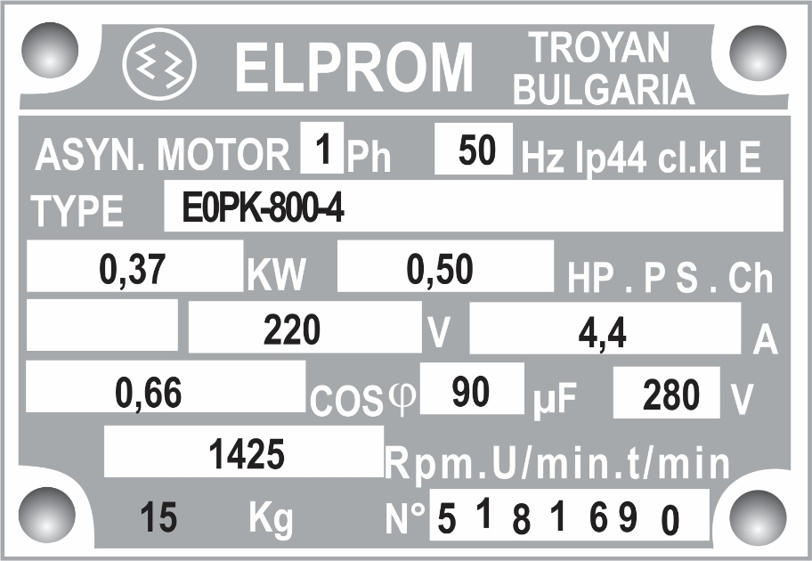
 |  | Is het vermogen aan de as van de motor ≠ het elektrisch vermogen

 |  |  | Template bepalen piek vermogen motor (1 fasig) |  |  | Startmethode | factor Startstroom (fs)
 |  | Bedrijfsspanning (U) |  |  |  | Direct on-line | 6 à 8 x I nominaal
 |  |  | In te vullen |  |  | Softstart | 1,5 à 3 x I nominaal
 |  |  | Spanning (V)
 |  |  | Stroom (A)
 |  | Nominale stroomsterkte (I) | Cos phi |  | Invullen in algemene template!!
 |  |  | factor startstroom |  | Invullen in algemene template!!

 |  | Arbeidsfactor ( cos phi) | Nominaal vermogen (W) | 0 | Invullen in algemene template!!
 |  |  | Piek vermogen (W) | 0

Bepalen van het nominaal elektrisch vermogen:

P = U * I * Cos phi (W)

Rekenvoorbeeld:
P = 220V * 4,4A * 0,66 = 638,88 W = 0,63888 kW

Bepalen van het schijnbaarvermogen:

S = P/ Cos phi = U * I (VA)

Rekenvoorbeeld:
S = 0,63888/ 0,66 = 968 VA = 0,968 kVA

Bepalen van het Piek vermogen:

Bij het starten van een motor zal deze gedurende een korte periode een grotere stroom trekken. Deze stroom zorgt ervoor dat men bij het starten van een motor een groter vermogen verbruikt. De grote van deze stroom is afhankelijk van de manier waarop de motor gestart wordt. Onderstaand is een tabel met richtwaarden te vinden.

Startmethode | factor Startstroom (fs)
Direct on-line | 6 à 8 x I nominaal
Softstart | 1,5 à 3 x I nominaal

Het extra vermogen die bij het starten van de motor wordt verbruikt moet in rekening gebracht worden. Het hierboven berekend vermogen en schijnbaar vermogen dient vermenigdvuldigd te worden met de factor in bovenstaande tabel.

Bepalen van het elektrisch Piekvermogen:

P piek = P*fs

Rekenvoorbeelsbij direct on-line start
P piek= 0,63888 kW * 6= 3,83328 kW

Bepalen van het Piek schijnbaarvermogen:

S piek = S*fs

Rekenvoorbeeld bij direct on-line start
S piek = 0,968 kVA * 6 = 5,808

Piekvermogen 3 fasige motor
Rekenvoorbeeld 3-fasige motor

Kenplaat motor

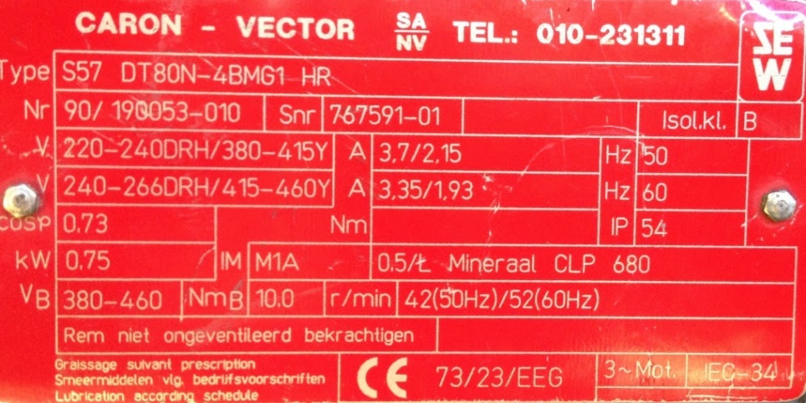
 |  | Bedrijfsspanning (U)
 |  |  | Template bepalen piek vermogen motor (3 fasig) |  |  | Startmethode | factor Startstroom (fs)
 |  |  |  |  |  | Direct on-line | 6 à 8 x I nominaal
 |  |  | In te vullen |  |  | Ster-driehoek | 2 à 2,7 x I nominaal
 |  |  | Spanning (V) |  |  | Softstart | 1,5 à 3 x I nominaal
 |  |  | Stroom (A) |  |  | SA Motor | 1,0 à 2,0 x I nominaal
 |  | Nominale stroomsterkte (I) | Cos phi |  | Invullen in algemene template!!
 |  |  | factor startstroom |  | Invullen in algemene template!!

 |  | Arbeidsfactor ( cos phi) | Nominaal vermogen (W) | 0 | Invullen in algemene template!!
 |  |  | Piek vermogen (W) | 0
 |  | Is het vermogen aan de as van de motor ≠ het elektrisch vermogen

Een driefasige motor kan aangesloten worden in ster of in driehoek.
De motor heeft meestal een andere bedrijfsspanning nodig bij ster dan bij driehoek. Dit wordt aangegeven op het kenplaatje. Driehoekschakeling wordt meestal aangegeven met een Δ of hier met DHR. Sterschakeling wordt aangegeven met volgend symbool Y.
Deze motor dient bij driehoekschakeling aangesloten worden op 220V en bij Ster op een spanningsbron van 380V om dezelfde werking te garanderen. De motor werkt dan bij beide schakelingen aan hetzelfde vermogen.

Bepalen van het elektrisch vermogen:

P = U * I * 1,73* Cos phi (W)

Rekenvoorbeeld Driehoek:
Δ P = 220V * 3,7A *1,73*0,73= 1028W = 1,028 kW

Bepalen van het schijnbaarvermogen:

S = P/ Cos phi = U * I (VA)

Rekenvoorbeeld driehoek:
ΔS = 1028W/ 0,73=1408,22 VA = 1,40822 kVA

Piekvermogen:

Bij het starten van een motor zal deze gedurende een korte periode een grotere stroom trekken. Deze stroom zorgt ervoor dat men bij het starten van een motor een groter vermogen verbruikt. De grote van deze stroom is afhankelijk van de manier waarop de motor gestart wordt. Onderstaand is een tabel met richtwaarden te vinden.

Startmethode | factor Startstroom (fs)
Direct on-line | 6 à 8 x I nominaal
Ster-driehoek | 2 à 2,7 x I nominaal
Softstart | 1,5 à 3 x I nominaal
SA Motor | 1,0 à 2,0 x I nominaal

Het extra vermogen die bij het starten van de motor wordt verbruikt moet in rekening gebracht worden. Het hierboven berekend vermogen en schijnbaar vermogen dient vermenigdvuldigd te worden met de factor in bovenstaande tabel.

Bepalen van het elektrisch Piekvermogen:

P piek = P*fs

Rekenvoorbeelsbij direct on-line start driehoek
P piek= 6 * 1028 W= 6168 W= 6,168 kW

Bepalen van het Piek schijnbaarvermogen:

S piek = S*fs

Rekenvoorbeeld bij direct on-line start
S piek = 1408,44 VA*6=8450,64 VA= 8,45064 kVA

